BÀI THU HOẠCH
...
 |  |  |  |  |  |  |  |  |  |  |  | Cà phê hạt Arabica Anni Coffee | 10.4 M | 130
 |  |  |  |  |  |  |  |  |  |  |  | Cà phê 21 hòa tan hỗn hợp 2in1 | 11.9 M | 132
 |  |  |  |  |  |  |  |  |  |  |  | Cà phê hòa tan Cappuccino Nescafe Gold | 12.4 M | 139
 |  |  |  |  |  |  |  |  |  |  |  | Nestlé NAN Kid 4 | 38.8 M | 108
 |  |  |  |  |  |  |  |  |  |  |  | PEPTAMEN | 57.6 M | 131
 |  |  |  |  |  |  |  |  |  |  |  | Grand Total | 147.9 M | 1245
...
Doanh thu, tỷ trọng doanh thu theo Chi nhánh
...
 |  |  |  |  |  |  |  |  |  |  | BC6 | Top 10 tỉnh thành theo doanh thu, số khách hàng
...
 |  |  |  |  |  |  |  |  |  |  |  | Tỉnh thành | Doanh thu | Số lượng khách hàng
 |  |  |  |  |  |  |  |  |  |  |  | BÌNH DƯƠNG | 85.7 M | 8
 |  |  |  |  |  |  |  |  |  |  |  | BÌNH PHƯỚC | 99.6 M | 2
 |  |  |  |  |  |  |  |  |  |  |  | ĐÀ NẴNG | 72.5 M | 7
 |  |  |  |  |  |  |  |  |  |  |  | ĐẮK LẮK | 63.8 M | 3
 |  |  |  |  |  |  |  |  |  |  |  | ĐỒNG NAI | 69.9 M | 8
 |  |  |  |  |  |  |  |  |  |  |  | HÀ NỘI | 592.2 M | 57
 |  |  |  |  |  |  |  |  |  |  |  | HẢI PHÒNG | 68.2 M | 6
 |  |  |  |  |  |  |  |  |  |  |  | HỒ CHÍ MINH | 904.6 M | 67
 |  |  |  |  |  |  |  |  |  |  |  | HƯNG YÊN | 67.6 M | 4
 |  |  |  |  |  |  |  |  |  |  |  | KIÊN GIANG | 150.2 M | 9
 |  |  |  |  |  |  |  |  |  |  |  | Grand Total | 2,174.3 M | 171

Mã NV | Số NV | Số đơn hàng | Doanh thu | Số đơn hàng/NV | Doanh thu/NV | Doanh thu/ Đơn hàng
Miền Bắc | 6 | 188 | 1,013.9 M | 31 | 169.0 M | 5.4 M |  |  |  | Mã NV | Doanh thu | Tỷ trọng doanh thu
Miền Nam | 6 | 214 | 1,171.3 M | 36 | 195.2 M | 5.5 M |  |  |  | Miền Bắc | 1,013.9 M | 32.47%
Miền Trung | 5 | 182 | 937.7 M | 36 | 187.5 M | 5.2 M |  |  |  | Miền Nam | 1,171.3 M | 37.51%
Grand Total | 17 | 584 | 3,122.9 M | 103 | 551.7 M | 16.0 M |  |  |  | Miền Trung | 937.7 M | 30.03%
...
Doanh thu theo nhân viên
 |  |  |  |  |  |  |  |  |  | Mã NV | Doanh thu | Số đơn hàng | DT Max | DT Min | DT TB
 |  |  |  |  |  |  |  |  |  | MB001 | 121.3 M | 25 | #N/A | #N/A | 183.7 M
 |  |  |  |  |  |  |  |  |  | MB002 | 237.4 M | 42 | #N/A | #N/A | 183.7 M
 |  |  |  |  |  |  |  |  |  | MB003 | 156.7 M | 28 | #N/A | #N/A | 183.7 M
 |  |  |  |  |  |  |  |  |  | MB004 | 125.8 M | 24 | #N/A | #N/A | 183.7 M
 |  |  |  |  |  |  |  |  |  | MB005 | 260.0 M | 40 | 260.0 M | #N/A | 183.7 M
 |  |  |  |  |  |  |  |  |  | MB006 | 112.6 M | 29 | #N/A | 112.6 M | 183.7 M
 |  |  |  |  |  |  |  |  |  | MN012 | 154.5 M | 30 | #N/A | #N/A | 183.7 M
 |  |  |  |  |  |  |  |  |  | MN013 | 229.2 M | 46 | #N/A | #N/A | 183.7 M
 |  |  |  |  |  |  |  |  |  | MN014 | 204.1 M | 33 | #N/A | #N/A | 183.7 M
 |  |  |  |  |  |  |  |  |  | MN015 | 139.4 M | 33 | #N/A | #N/A | 183.7 M
 |  |  |  |  |  |  |  |  |  | MN016 | 254.3 M | 46 | #N/A | #N/A | 183.7 M
 |  |  |  |  |  |  |  |  |  | MN017 | 189.9 M | 26 | #N/A | #N/A | 183.7 M
 |  |  |  |  |  |  |  |  |  | MT007 | 194.6 M | 38 | #N/A | #N/A | 183.7 M
 |  |  |  |  |  |  |  |  |  | MT008 | 212.6 M | 36 | #N/A | #N/A | 183.7 M
 |  |  |  |  |  |  |  |  |  | MT009 | 177.0 M | 45 | #N/A | #N/A | 183.7 M
 |  |  |  |  |  |  |  |  |  | MT010 | 179.6 M | 38 | #N/A | #N/A | 183.7 M
 |  |  |  |  |  |  |  |  |  | MT011 | 173.9 M | 25 | #N/A | #N/A | 183.7 M
Top 10 sản phẩm theo doanh thu
 | Doanh thu
Nước ngọt có ga Pepsi | 0.9 M
Nước tăng lực Redbull | 1.1 M
Nước lợi khuẩn Woongjin hương đào | 2.4 M
Nestlé MOM&me | 6.1 M
Bột ngũ cốc dinh dưỡng CERELAC | 6.4 M
Cà phê hạt Arabica Anni Coffee | 10.4 M
Cà phê 21 hòa tan hỗn hợp 2in1 | 11.9 M
Cà phê hòa tan Cappuccino Nescafe Gold | 12.4 M
Nestlé NAN Kid 4 | 38.8 M
PEPTAMEN | 57.6 M

 |  |  |  |  | Tỉnh thành | Doanh thu | Số lượng khách hàng | Tỉnh thành | Doanh thu | Số lượng khách hàng |  |  | Sản phẩm/dịch vụ | Doanh thu
 |  |  |  |  | AN GIANG | 10.4 M | 2 | AN GIANG | 10.4 M | 2 |  |  | Nước ngọt có ga Pepsi | 0.9 M | 0.9
 |  |  |  |  | BÀ RỊA - VŨNG TÀU | 30.6 M | 3 | BÀ RỊA - VŨNG TÀU | 30.6 M | 3 |  |  | Nước tăng lực Redbull | 1.1 M | 1.1
 |  |  |  |  | BẮC GIANG | 39.6 M | 3 | BẮC GIANG | 39.6 M | 3 |  |  | Nước lợi khuẩn Woongjin hương đào | 2.4 M | 2.4
 |  |  |  |  | BẠC LIÊU | 3.5 M | 1 | BẠC LIÊU | 3.5 M | 1 |  |  | Nestlé MOM&me
 |  |  |  |  | BẮC NINH | 30.6 M | 2 | BẮC NINH | 30.6 M | 2 |  |  | Bột ngũ cốc dinh dưỡng CERELAC
 |  |  |  |  | BÌNH ĐỊNH | 38.1 M | 3 | BÌNH ĐỊNH | 38.1 M | 3 |  |  | Cà phê hạt Arabica Anni Coffee
 |  |  |  |  | BÌNH DƯƠNG | 85.7 M | 8 | BÌNH DƯƠNG | 85.7 M | 8 |  |  | Cà phê 21 hòa tan hỗn hợp 2in1
 |  |  |  |  | BÌNH PHƯỚC | 99.6 M | 2 | BÌNH PHƯỚC | 99.6 M | 2 |  |  | Cà phê hòa tan Cappuccino Nescafe Gold
 |  |  |  |  | BÌNH THUẬN | 53.0 M | 2 | BÌNH THUẬN | 53.0 M | 2 |  |  | Nestlé NAN Kid 4
 |  |  |  |  | CÀ MAU | 32.3 M | 2 | CÀ MAU | 32.3 M | 2 |  |  | PEPTAMEN
 |  |  |  |  | CẦN THƠ | 3.8 M | 1 | CẦN THƠ | 3.8 M | 1
 |  |  |  |  | CAO BẰNG | 17.1 M | 1 | CAO BẰNG | 17.1 M | 1
 |  |  |  |  | ĐÀ NẴNG | 72.5 M | 7 | ĐÀ NẴNG | 72.5 M | 7
 |  |  |  |  | ĐẮK LẮK | 63.8 M | 3 | ĐẮK LẮK | 63.8 M | 3
 |  |  |  |  | ĐẮK NÔNG | 2.1 M | 1 | ĐẮK NÔNG | 2.1 M | 1
 |  |  |  |  | ĐIỆN BIÊN | 12.5 M | 2 | ĐIỆN BIÊN | 12.5 M | 2
 |  |  |  |  | ĐỒNG NAI | 69.9 M | 8 | ĐỒNG NAI | 69.9 M | 8
 |  |  |  |  | GIA LAI | 8.9 M | 2 | GIA LAI | 8.9 M | 2
 |  |  |  |  | HÀ GIANG | 0.8 M | 1 | HÀ GIANG | 0.8 M | 1
 |  |  |  |  | HÀ NAM | 45.4 M | 5 | HÀ NAM | 45.4 M | 5
 |  |  |  |  | HÀ NỘI | 592.2 M | 57 | HÀ NỘI | 592.2 M | 57
...

LAYOUT
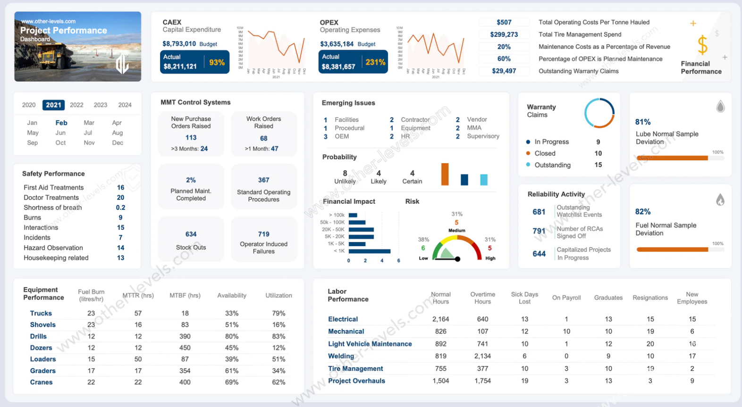
THỰC HÀNH CHIA KHUNG
Nguồn: Other-levels

DASHBOARD
BÁO CÁO BÁN HÀNG
3.122,9 M
Doanh thu
584
Số đơn hàng
268
Số khách hàng

Top 10 sản phẩm theo doanh thu
 | Doanh thu
Nước ngọt có ga Pepsi | 0.9 M
Nước tăng lực Redbull | 1.1 M
Nước lợi khuẩn Woongjin hương đào | 2.4 M
Nestlé MOM&me | 6.1 M
Bột ngũ cốc dinh dưỡng CERELAC | 6.4 M
Cà phê hạt Arabica Anni Coffee | 10.4 M
Cà phê 21 hòa tan hỗn hợp 2in1 | 11.9 M
Cà phê hòa tan Cappuccino Nescafe Gold | 12.4 M
Nestlé NAN Kid 4 | 38.8 M
PEPTAMEN | 57.6 M

Doanh thu, tỷ trọng doanh thu theo Chi nhánh
 | Doanh thu | Doanh thu
Miền Bắc | 1,013.9 M | 1,013.9 M
Miền Nam | 1,171.3 M | 1,171.3 M
Miền Trung | 937.7 M | 937.7 M
Doanh thu theo nhân viên
 | Doanh thu | DT TB | DT Max | DT Min
MB001 | 121.3 M | 183.7 M | #N/A | #N/A
MB002 | 237.4 M | 183.7 M | #N/A | #N/A
MB003 | 156.7 M | 183.7 M | #N/A | #N/A
MB004 | 125.8 M | 183.7 M | #N/A | #N/A
MB005 | 260.0 M | 183.7 M | 260.0 M | #N/A
MB006 | 112.6 M | 183.7 M | #N/A | 112.6 M
MN012 | 154.5 M | 183.7 M | #N/A | #N/A
MN013 | 229.2 M | 183.7 M | #N/A | #N/A
MN014 | 204.1 M | 183.7 M | #N/A | #N/A
MN015 | 139.4 M | 183.7 M | #N/A | #N/A
MN016 | 254.3 M | 183.7 M | #N/A | #N/A
MN017 | 189.9 M | 183.7 M | #N/A | #N/A
MT007 | 194.6 M | 183.7 M | #N/A | #N/A
MT008 | 212.6 M | 183.7 M | #N/A | #N/A
MT009 | 177.0 M | 183.7 M | #N/A | #N/A
MT010 | 179.6 M | 183.7 M | #N/A | #N/A
MT011 | 173.9 M | 183.7 M | #N/A | #N/A

